상품제안서
오아 쏙 핸디 난로 [인쇄무료] | 상품코드: F25176

 |  |  |  |  |  |  | 02-412-0044 | www.easy1.co.kr
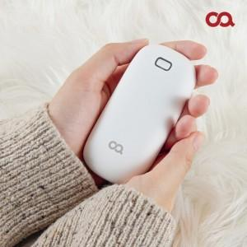 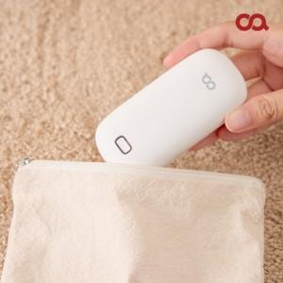 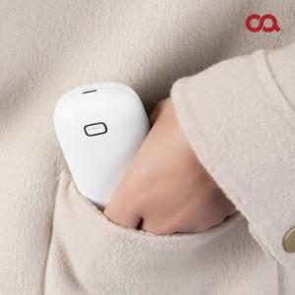

【상세/제작정보】 | <p>​</p>

【인쇄/포장옵션】 | 풀칼라 / 포장지포장

【공급단가】 | 수량 | 100~ | 300~ | 500~ | 1,000~ | 3,000~
*VAT별도 | 단가 | 17,180원 | 16,540원 | 15,900원 | 15,270원 | 14,890원

【상품 URL】 | http://www.easy1.co.kr/src/goods_detail.php?gdno=25176

